Lintasan
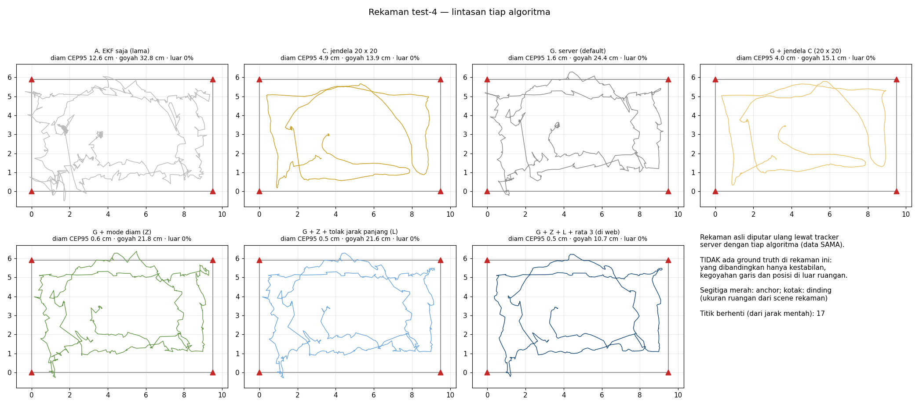
Lintasan tiap algoritma per rekaman
Tidak ada garis hitam: rekaman ini tidak punya ground truth.

Rekaman session-10.23.2026-test-1-1.43pm
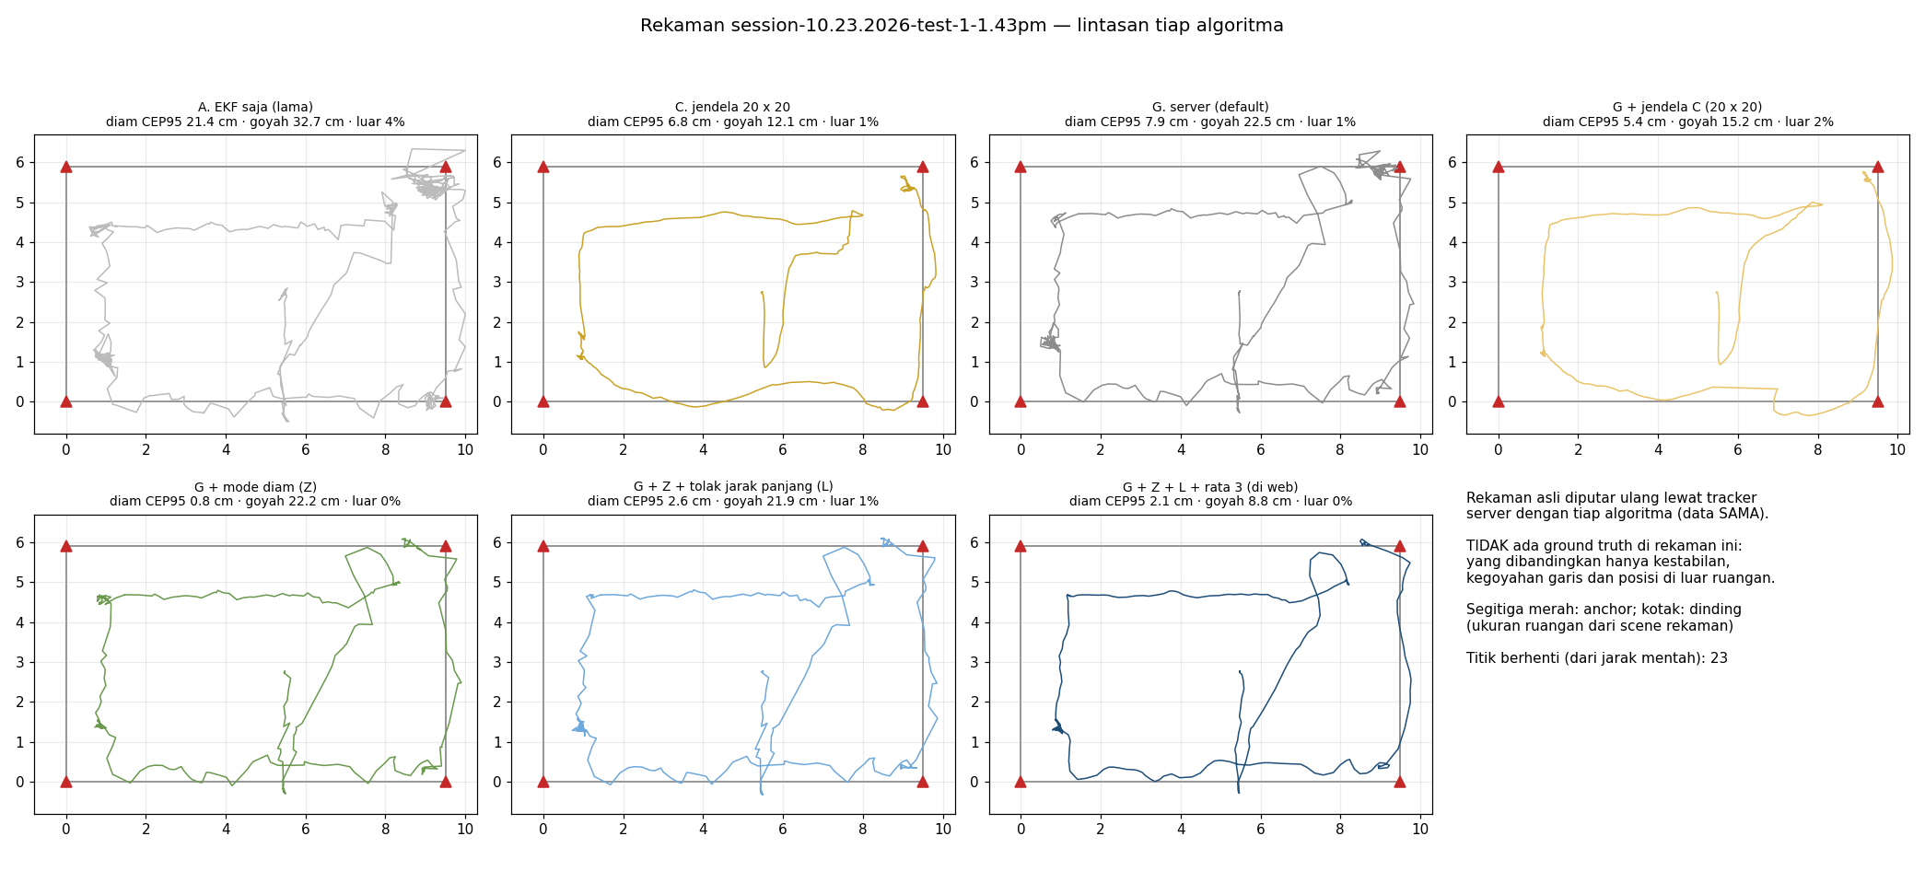

Rekaman session-10.23.2026-test-2-
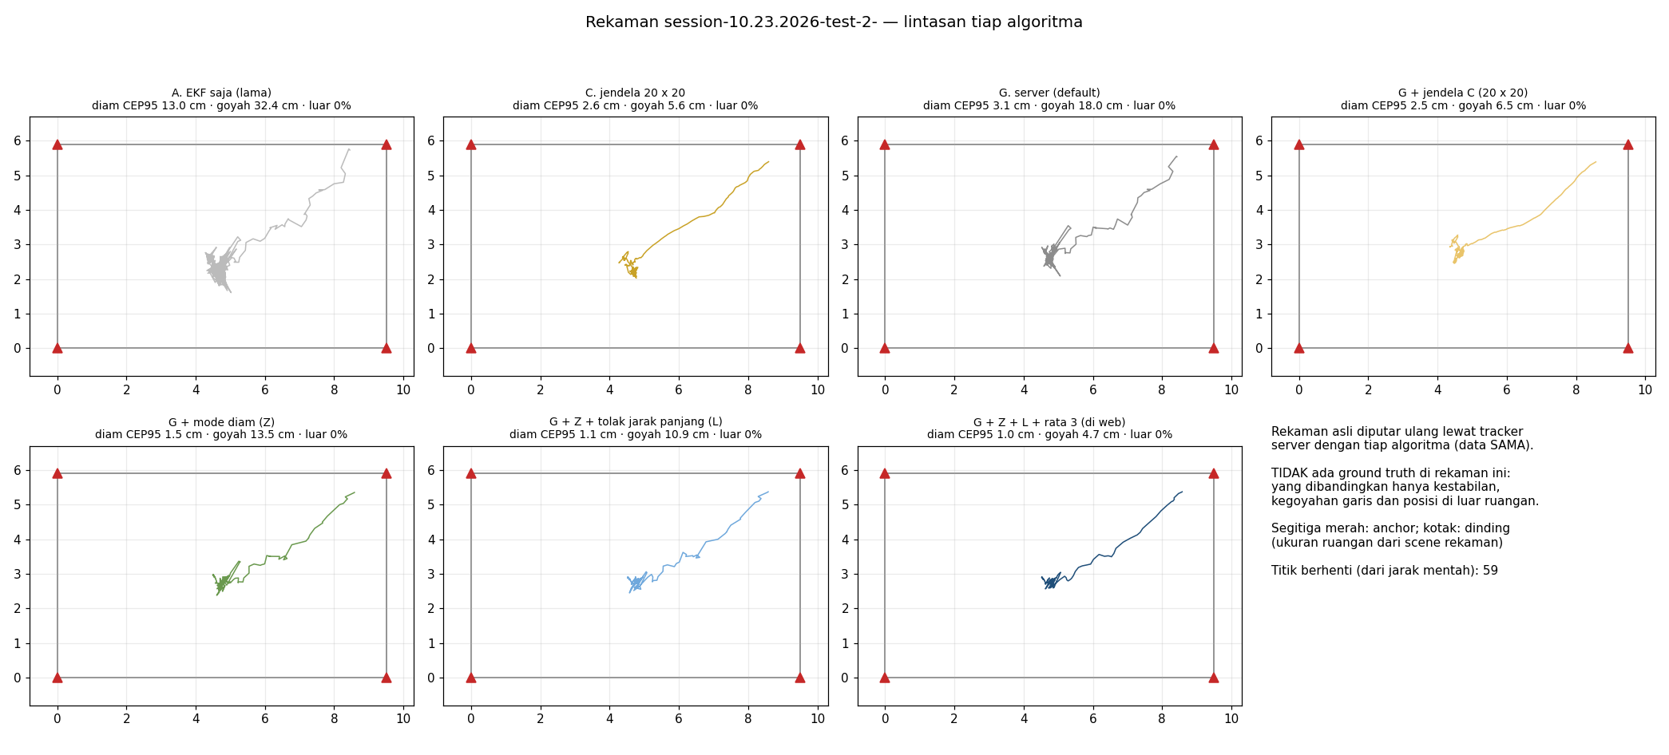

Rekaman session-10.23.2026-test-3-1.57pm-9.50x5.90
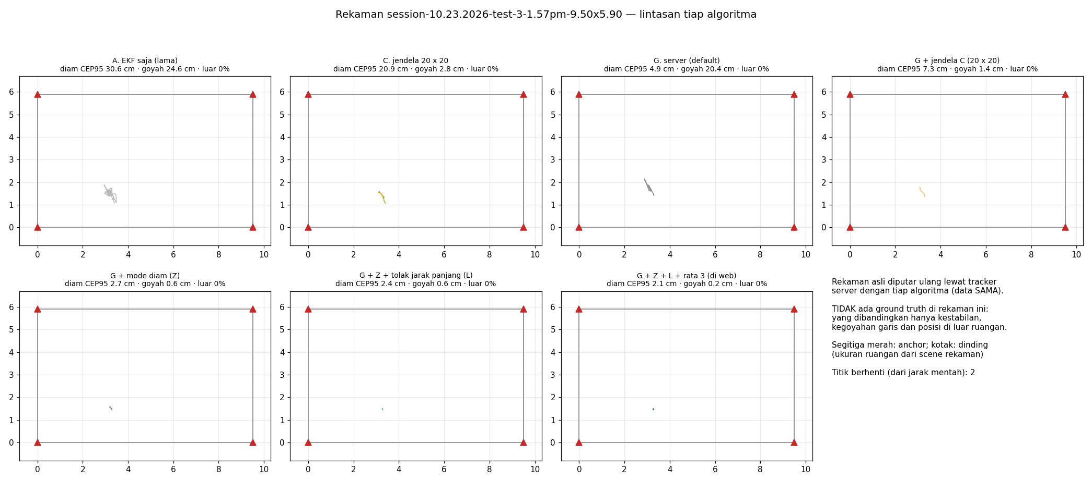

Rekaman test-4

